2020_10_data
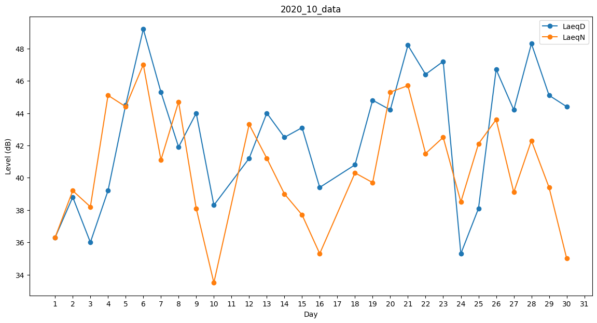
Day | LaeqD | LaeqN
1 | 36.3 | 36.3
2 | 38.8 | 39.2
3 | 36 | 38.2
4 | 39.2 | 45.1
5 | 44.5 | 44.4
6 | 49.2 | 47
7 | 45.3 | 41.1
8 | 41.9 | 44.7
9 | 44 | 38.1
10 | 38.3 | 33.5
11 | 31.8 | 0
12 | 41.2 | 43.3
13 | 44 | 41.2
14 | 42.5 | 39
15 | 43.1 | 37.7
16 | 39.4 | 35.3
17 | 35.2 | 0
18 | 40.8 | 40.3
19 | 44.8 | 39.7
20 | 44.2 | 45.3
21 | 48.2 | 45.7
22 | 46.4 | 41.5
23 | 47.2 | 42.5
24 | 35.3 | 38.5
25 | 38.1 | 42.1
26 | 46.7 | 43.6
27 | 44.2 | 39.1
28 | 48.3 | 42.3
29 | 45.1 | 39.4
30 | 44.4 | 35
31 | 0 | 0

